Instruksi Kerja Visual
STANDAR OPERASIONAL PROSEDUR (SOP) & INSTRUKSI KERJA INSPEKTUR
SISTEM OUTGOING QUALITY CONTROL (OQC) - PT. PERUSAHAAN | NOMOR DOKUMEN: IK-OQC-001 REV.01
Departemen: Quality Assurance (QA/QC) |  | Pengguna: Quality Inspector & Operator OQC |  | Tanggal Berlaku: 11 October 2026

TAHAP | LANGKAH KERJA & MENU | AKSI & TINDAKAN INSPEKTUR | RESPON & LOGIKA SISTEM | POIN KRITIS / DO & DON'T | TAMPILAN SISTEM (SCREENSHOT VISUAL)
TAHAP 01 | LOGIN & AUTENTIKASI (Menu: login.php) | 1. Buka browser dan akses alamat aplikasi OQC. 2. Masukkan Username (contoh: 'inspektur') dan Password. 3. Klik tombol 'Masuk ke Sistem'. Catatan: Jika login berhasil, sistem akan langsung mengarahkan inspektur ke halaman jadwal kerja tanpa perlu memilih menu manual. | • Sistem memverifikasi kredensial akun pada tabel users. • Sistem mendeteksi hak akses (role: 'inspektor'). • Pengguna dengan role inspektur otomatis dialihkan langsung (Auto-Redirect) menuju halaman: modules/inspection/index.php. | ✅ DO: • Pastikan menggunakan akun inspektur resmi masing-masing untuk akuntabilitas jejak audit. ❌ DON'T: • Dilarang meminjamkan akun atau login bergantian dalam satu sesi kerja. • Jangan tinggalkan sesi login aktif tanpa pengawasan. | 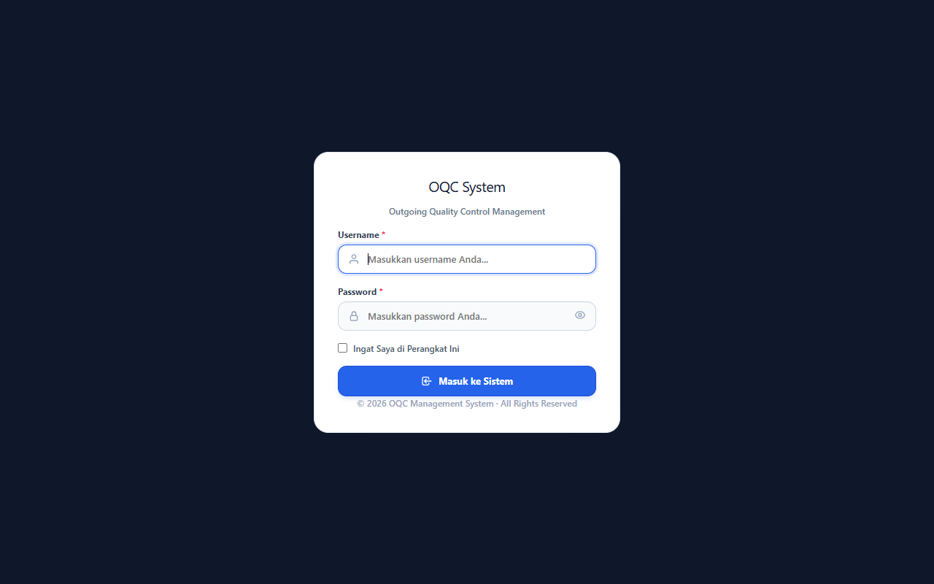
TAHAP 02 | SCAN LABEL BOX & ROUTING OTOMATIS (Menu: modules/inspection/index.php) | 1. Siapkan fisik box part yang akan diperiksa. 2. Arahkan kursor ke kolom scan/pencarian utama di workboard. 3. Scan QR Barcode pada Label Box menggunakan Barcode Scanner. (Label memuat informasi: Part Code [Z1], Lot Number [Z2], Qty Box [Z3], Box Ref [Z5]). | Sistem otomatis membaca isi QR dan mengecek jadwal antrean produksi secara FIFO: 1. JIKA PART ADA DI JADWAL KANBAN AKTIF: Sistem otomatis masuk ke Kamar KANBAN: (session.php?kanban_item_id=...). 2. JIKA PART TIDAK ADA DI JADWAL KANBAN: Sistem otomatis masuk ke Kamar SAFETY STOCK GUDANG: (session.php?scan_new=1&type=safety_stock...). | ✅ DO: • Pastikan barcode label bersih dan terbaca utuh oleh scanner. • Periksa kesesuaian fisik box dengan nomor lot pada label. ❌ DON'T: • Dilarang mengetik manual Part Code jika label barcode tersedia. • Dilarang memproses part yang belum terdaftar di Master Part Sistem. | 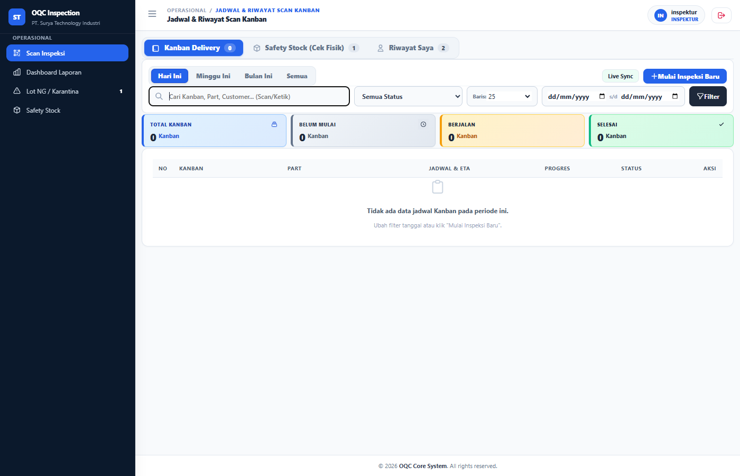
TAHAP 03 | VERIFIKASI IDENTITAS & DRAWING (STAGE 1) (Menu: modules/inspection/session.php) | 1. Inspektur masuk ke layar Unified Inspection Workbench. 2. Periksa detail yang tampil di layar Stage 1: - Part Name & Part Code - Nomor Lot & Nomor Line Produksi - AQL Level (G-II) & Sample Size yang wajib diambil 3. Buka tab Master Drawing (2D/3D) di layar untuk mencocokkan bentuk geometri part sebelum pemeriksaan fisik dimulai. | • Sistem mengunci status sesi menjadi 'in_progress' dan mengunci Ref Box agar tidak bisa discan ganda di line lain. • Sistem memvalidasi apakah Lot sudah lolos Cek Dimensi Harian (DID - Daily Inspection Data). • Sistem menghitung otomatis kebutuhan Sample Size dan Reject Number (Re) berdasarkan standar ISO 2859-1 / AQL. | ✅ DO: • Wajib memeriksa gambar kerja (Drawing 2D/3D) sebagai acuan batas toleransi. • Pastikan status data DID sudah 'OK' sebelum inspeksi dilanjutkan. ❌ DON'T: • DILARANG MELANJUTKAN jika data DID berstatus 'NG'. Sesi akan diblokir otomatis oleh sistem. • Dilarang mengurangi jumlah sampel yang diminta sistem. | 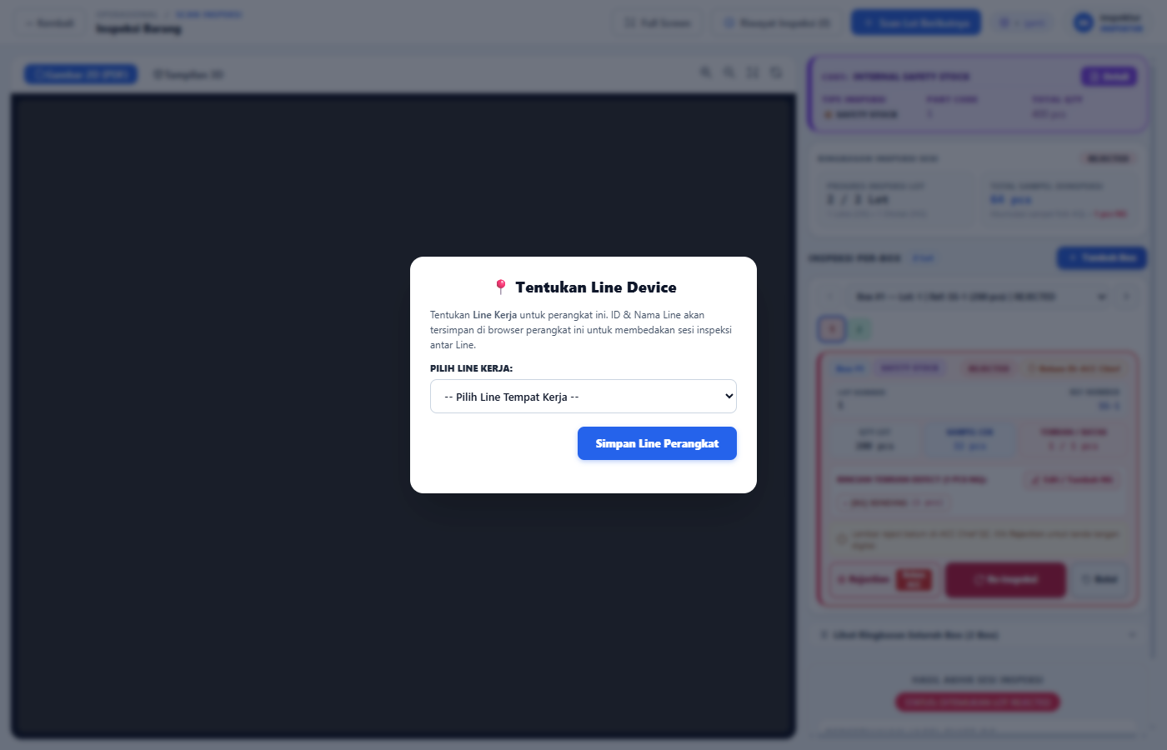
TAHAP 04 | PEMERIKSAAN SAMPLING & INPUT DEFECT (STAGE 2) (Menu: session.php - Workbench Stage 2) | 1. Lakukan inspeksi visual & fungsional pada sampel fisik. 2. JIKA SEMUA SAMPEL BAIK (OK): - Masukkan hasil pemeriksaan OK. 3. JIKA DITEMUKAN CACAT (NG): - Klik tombol 'Catat Defect / Input NG'. - Pilih Jenis Cacat (Defect Code/Name, misal: Scratch, Burr, Dent). - Masukkan Kuantitas NG yang ditemukan. - Tulis catatan keterangan defect. - Ambil foto bukti reject jika diperlukan. | • Live Counter AQL memantau akumulasi defect secara real-time: - Ac (Accept Number): Batas maksimal defect yang masih diizinkan. - Re (Reject Number): Batas minimal defect yang membatalkan lot. • Jika Total NG < Re: Lot berstatus PASSED. • Jika Total NG >= Re: Sistem seketika mengunci status lot menjadi REJECTED. | ✅ DO: • Catat setiap jenis defect secara akurat dan spesifik sesuai master defect. • Pisahkan fisik part yang cacat dari lot utama. ❌ DON'T: • Dilarang menyembunyikan atau membulatkan temuan defect. • Dilarang mencampur part cacat kembali ke dalam box produksi.
TAHAP 05 | PENANGANAN REJECT & KARANTINA (STAGE 3) (Menu: print_rejection.php & NG Quarantine) | 1. Jika hasil akhir evaluasi adalah REJECTED: - Berikan tanda penolakan pada fisik box. - Klik tombol 'Cetak Rejection Sheet / Tag'. 2. Tempelkan Lembar Rejection Sheet resmi (Form STQC-F-167) pada box barang. 3. Pindahkan seluruh fisik box ke Area Karantina (NG Quarantine Area). 4. Beritahukan PIC Line Produksi & Leader QC terkait temuan reject. | • Sistem secara otomatis mencatat lot ke modul 'NG Quarantine'. • Sistem membukukan defect ke laporan harian & analisis defect (Pareto). • Sistem mencetak dokumen penolakan standar pabrik lengkap dengan Barcode tracking, detail defect, dan kolom otorisasi Chief/Supervisor. | ✅ DO: • Box reject WAJIB segera ditempeli Rejection Sheet fisik berwarna merah/mencolok. • Pastikan kuantitas fisik yang dikarantina sesuai dengan dokumen. ❌ DON'T: • DILARANG MENGELUARKAN barang dari area karantina tanpa verifikasi Supervisor. • Dilarang merilis lot reject ke proses pengiriman/gudang barang jadi. | 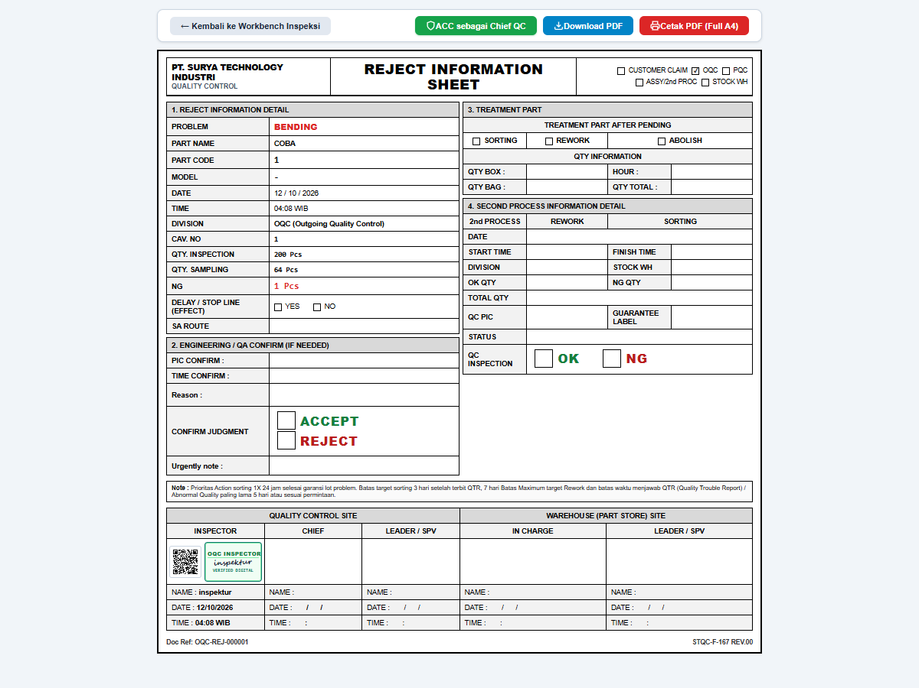
TAHAP 06 | PROSEDUR RE-INSPEKSI BARANG BEKAS REJECT (Modal Peringatan: was_rejected_before) | 1. Ketika box yang pernah ditolak di-scan kembali setelah proses perbaikan/sortir: 2. Layar sistem akan memunculkan POP-UP PERINGATAN KUNING/MERAH: - Memuat data: Nomor Ref, Lot, Qty Box, Jenis Defect sebelumnya, PIC penolak, dan tanggal reject. 3. Inspektur memeriksa fisik barang: Apakah barang benar-benar sudah disortir 100% atau diperbaiki? 4. PILIHAN TINDAKAN: - KLIK 'Ya, Sudah Benar (Terima)': Jika barang sudah disortir/diperbaiki. - KLIK 'Belum / Batalkan (Tolak)': Jika barang belum diperbaiki. | • Sistem mendeteksi riwayat status 'was_rejected_before' secara ketat (3-Way Matching: Part + Lot + Ref). • Mencegah masuknya part reject tanpa pengawasan khusus. • Jika diterima, sistem memberi label khusus 'Re-Inspeksi / Sortir 100%' pada riwayat sesi baru untuk membedakan dari lot reguler. | ✅ DO: • Wajib melakukan sortir fisik 100% pada titik defect yang pernah dilaporkan. • Hanya klik 'Terima' jika fisik part sudah dipastikan bersih dari defect. ❌ DON'T: • DILARANG menekan 'Terima' tanpa memeriksa fisik perbaikan terlebih dahulu. • Dilarang mengabaikan catatan defect sebelumnya pada pop-up peringatan. | 